9
ตาราง 9 ร้อยละของประชาชนที่ได้รับความเดือดร้อนจากผู้เสพยาเสพติด จำแนกตามเรื่องที่ได้รับความ
เดือดร้อน ผลสำรวจเดือนสิงหาคม 2559
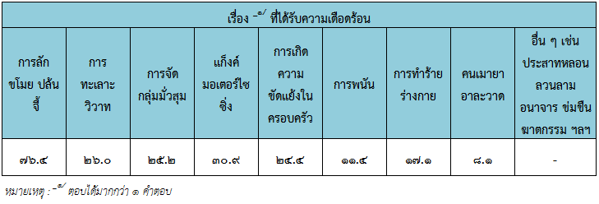

ที่มา : การสำรวจความคิดเห็นของประชาชนเกี่ยวกับสถานการณ์การแพร่ระบาดยาเสพติด
ตามแผนปฏิบัติการป้องกันและแก้ไขปัญหายาเสพติด (สิงหาคม 2559) จังหวัดนครนายก

